Sheet2
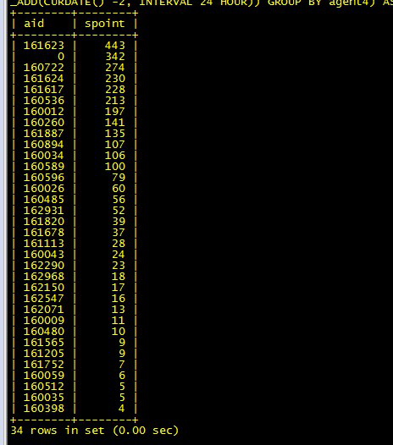
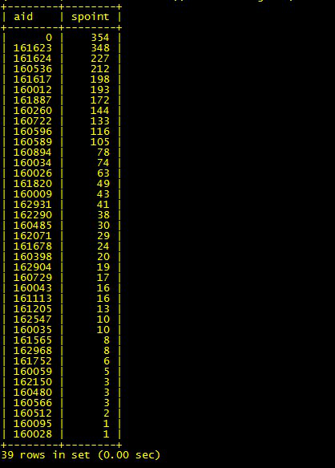

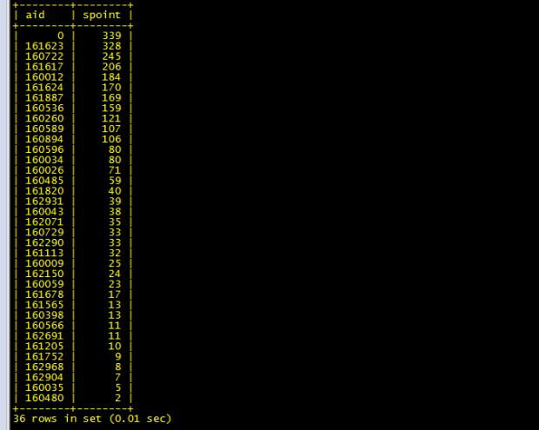

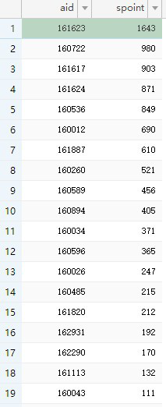
积分排行 | 送卡 | 返利
1643 | 120 | 80% | 410.75
980 | 100 | 60% | 245
903 | 80 | 40% | 225.75
871 | 60 | 30% | 217.75
849 | 40 | 30% | 212.25
690 | 20 | 20% | 172.5
610 | 20 | 20% | 152.5
521 | 15 | 15% | 130.25
456 | 15 | 15% | 114
405 | 15 | 15% | 101.25
371 | 150 |  | 92.75
365 |  |  | 91.25
247 |  |  | 61.75
215 |  |  | 53.75
212 |  |  | 53
192 |  |  | 48
170 |  |  | 42.5
132 |  |  | 33
111 |  |  | 27.75

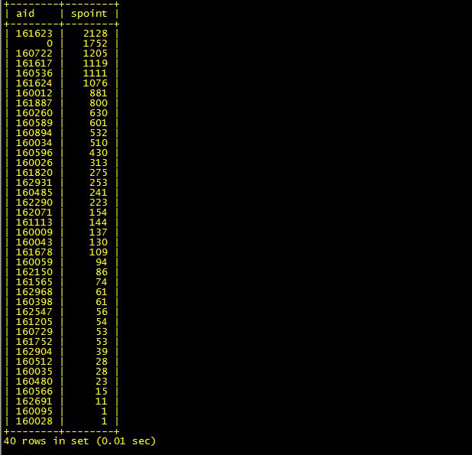
 |  |  |  | 2128 | 425.6 | 410.75 | 106.4
 |  |  |  | 1205 | 241 | 245 | 60.25
 |  |  |  | 1119 | 223.8 | 225.75 | 55.95
 |  |  |  | 1111 | 222.2 | 217.75 | 55.55
 |  |  |  | 1076 | 215.2 | 212.25 | 53.8
 |  |  |  | 881 | 176.2 | 172.5 | 44.05
 |  |  |  | 800 | 160 | 152.5 | 40
 |  |  |  | 630 | 126 | 130.25 | 31.5
 |  |  |  | 601 | 120.2 | 114 | 30.05
 |  |  |  | 532 | 106.4 | 101.25 | 26.6
 |  |  |  | 510 | 102 | 92.75 | 25.5
 |  |  |  | 430 | 86 | 91.25 | 21.5
 |  |  |  | 313 | 62.6 | 61.75 | 15.65
 |  |  |  | 275 | 55 | 53.75 | 13.75
 |  |  |  | 253 | 50.6 | 53 | 12.65
 |  |  |  |  |  | 48 | 0
 |  |  |  |  |  | 42.5 | 0
 |  |  |  |  |  | 33 | 0
 |  |  |  |  |  | 27.75 | 0

